Plan1
z
Duto de 2 Polegadas - Quantidade: | 18 | VALOR FIXO
Duto de 3 Polegadas - Quantidade: | 8 | VALOR FIXO
Duto de 4 Polegadas - Quantidade: | 4 | VALOR FIXO
Área do(s) duto(s) em CM2 | 350.00 | VALOR FIXO
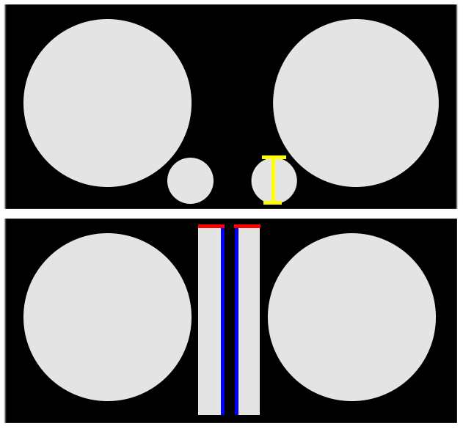
DUTO RÉGUA - ALTURA | 50.00 | EDITÁVEL
DUTO RÉGUA - LARGURA | 7.00 | EDITÁVEL

DUTO REDONDO PARA RÉGUA
Dr = Diâmetro Real do Duto (Pol.) | 4 | EDITÁVEL
Quantidade de Dutos | 2 | EDITÁVEL
Área do(s) duto(s) em CM2 | 162.15 | VALOR FIXO
DUTO RÉGUA - ALTURA | 42.00 | EDITÁVEL
DUTO RÉGUA - LARGURA | 3.86 | VALOR FIXO

FS DUTO REDONDO
Volume desejado (em litros) | 190.00 | EDITÁVEL
FB (Frequência de Ressonância) | 50.00 | EDITÁVEL
Dr = Diâmetro Real do Duto (Pol.) | 4 | EDITÁVEL
Quantidade de dutos | 4 | EDITÁVEL
LV (Profundidade do Duto) | 11.4 | VALOR FIXO
Área do duto em CM2 | 324.29 | VALOR FIXO

FS DUTO RÉGUA
Volume desejado (em litros) | 75.00 | EDITÁVEL
FB (Frequência de Ressonância) | 55.00 | EDITÁVEL

LV (Profundidade do Duto) | 25 | VALOR FIXO
Área do duto em CM2 | 250.0 | VALOR FIXO | 3.09
DUTO RÉGUA - ALTURA | 5.00 | EDITÁVEL
DUTO RÉGUA - LARGURA | 50.00 | EDITÁVEL

FS DUTO TRIANGULAR
Volume desejado (em litros) | 82.00 | EDITÁVEL
FB (Frequência de Ressonância) | 50.00 | EDITÁVEL

LV (Profundidade do Duto) | 28 | VALOR FIXO
Área do(s) duto(s) em CM2 | 242.00 | VALOR FIXO
LADO CANTO TRIANGULO | 11.00 | EDITÁVEL
QUANTIDADE DUTOS | 4.00 | EDITÁVEL

